Hoja1
Casos De Prueba

ID | Tipo | Nombre | Objetivo | Precondiciones | Datos de Entrada | Nro | Pasos | Resultado Esperado | Prioridad | Resultado Obtenido | Estado CP | Evidencia
NK-AI-DB-01 | Positivo | Account Information - Date of Birth: Permite ingresar una fecha invalida | Validar que el campo Date of Birth permita una fecha valida | Tener un usuario Registrado | E-mail: cryptomonedastyff@gmail.com Password: Styff_1991 | 1 2 3 4 5 6 7 | Ingresamos en https://www.nike.com/us/es/ Seleccionamos Iniciar Seccion Completar E-mail: cryptomonedastyff@gmail.com Completar Password: Styff_1991 Seleccionar Configuracion de la Cuenta Seleccionar Detalles de la Cuenta Visualizar Fecha de Nacimiento: 28/04/1900 | La Pagina deberia abrirse correctamente Debe permitir completar los Campos E-mail y Password Debe permitir actualizar la fecha de nacimiento a una valida | Media | Una vez dentro de los detalles de la cuenta se observa que acepto una fecha invalida en el momento del registro y no deja editarla por una fecha valida | Fallo | 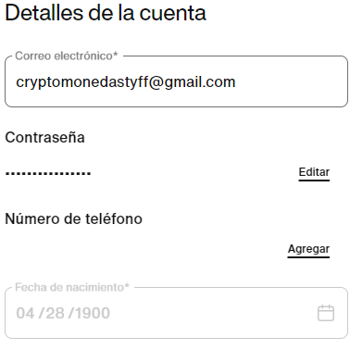
NK-Conf-DE-02 | Negativo | Direccion de Entrega - Nombre y Apellido: numeros y caracteres especiales | Validar que el campo nombre solo permita letras Completando los campos obligarorio (direccion, ciudad, codigo postal, pais, provincia y nro de tlf) | Tener un usuario Registrado | Ir al Url: https://www.nike.com/us/es/member/settings/delivery-addresses Seleccionamos Direccion de Entrega Nombre: 123 Apellido: !"#$ Direccion: hola Apartamento: hola Ciudad: Ciudad de Mexico Codigo Postal: 01000 Provincia: Distrito Federal Pais/Region: Mexico Numero de Tlf: +524149901576 Actualiar | 1 2 3 4 5 6 7 8 9 10 11 12 | Ir al Url: https://www.nike.com/us/es/member/settings/delivery-addresses Seleccionamos Direccion de Entrega Completar el campo Nombre: 123 Completar el campo Apellido: !"#$ Completar el campo Direccion: hola Completar el campo Apartmento: hola Completar el campo Ciudad: Ciudad de Mexico Completar el campo Codigo Postal: 01000 Completar el campo Provincia: Distrito Federal Completar el campo Pais/Region: Mexico Ingresar Numero de Tlf: +524149901576 Actualiar | El campo de nombre y Apellido debe indicar por medio de un pop-up que solo permita letras (A-Z) | Media | El campo Nombre y Apellido permite numeros y caracteres especiales, adicional permite guardar la informacion | Fallo | 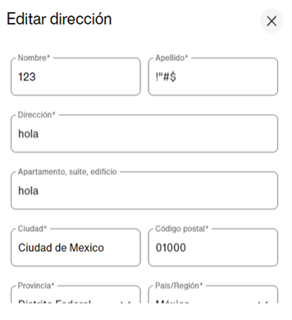
NK-Conf-DE-03 | Negativo | Direccion de Entrega - Direccion: numeros y caracteres especiales | Validr que el campo Direccion no permita numeros ni caracteres especiales Completando los campos obligarorio (direccion, ciudad, codigo postal, pais, provincia y nro de tlf) | Tener un usuario Registrado | Ir al Url: https://www.nike.com/us/es/member/settings/delivery-addresses Seleccionamos Direccion de Entrega Nombre: 123 Apellido: !"#$ Direccion: 123*/ Apartmento: 12*/ Ciudad: Ciudad de Mexico Codigo Postal: 01000 Provincia: Distrito Federal Pais/Region: Mexico Numero de Tlf: +524149901576 Actualiar | 1 2 3 4 5 6 7 8 9 10 11 12 | Ir al Url: https://www.nike.com/us/es/member/settings/delivery-addresses Seleccionamos Direccion de Entrega Completar el campo Nombre: 123 Completar el campo Apellido: !"#$ Completar el campo Direccion: 123*/ Completar el campo Apartmento: 12*/ Completar el campo Ciudad: Ciudad de Mexico Ingresar en el campo Codigo Postal: 01000 Completar el campo Provincia: Distrito Federal Completar el campo Pais/Region: Mexico Ingresar Numero de Tlf: +524149901576 Actualiar | El campo de Direccion debe indicar por medio de un pop-up que solo permita letras (A-Z) | Media | El campo Direccion permite numeros y caracteres especiales, adicional permite guardar la informacion | Fallo | 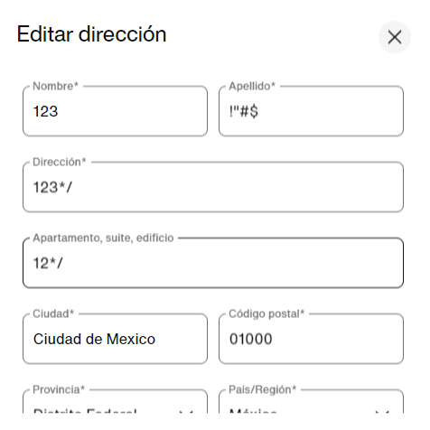
NK-OEP-MM/AA-04 | Positivo | Compra/Operaciones de Entrega/Pagos/MM-AA: No permitir ingresar una fecha vencida | Validar que no se pueda ingresar una fecha vencida en el campo MM/AA | Tener un usuario Registrado | Accesorios/BasketBall Nike Elite Championship 8p/Talla 7 Agregar al carrito/Comprar Opciones de Entrega Nombre: Styff Apellido: Castro Direccion: Miami Ciudad: Miami Estado: Florida Codigo Postal: 33111 E-mail: cryptomonedastyff@gmail.com Numero de tlf: 0414-8801686 Pagos Tarjeta de Credito # de Tarjeta: 4545-9910-087-8342 MM/AA: 04/00 CVV: 298 | 1 2 3 4 5 6 7 8 9 10 11 12 13 14 15 16 17 18 19 | Ingresamos en https://www.nike.com/us/es/ Seleccionamos Accesorios Seleccionamos Basketball Seleccionamos Balon Nike Elite Championship 8p Talla 7 Agregamos al Carrito Seleccionamos Pagar En Opciones de entrega completamos los siguentes campos: Ingresamos en el campo Nombre: Styff Ingresamos en el campo Apellido: Castro Ingresamos en el campo Direccion: Miami Ingresamos en el campo Ciudad: Miami Completamos el campo Estado: Florida Ingresamos nuestro E-mail: cryptomonedastyff@gmail.com Ingresamos nuestro Numero de Tlf: 0414-8801686 Selecionamos pago Seleccionamos Tarjeta de Credito Completar # de Tarjeta: 4545-9910-0087-8342 Completar Campo MM/AA: 04/00 Completar Campo CVV: sss | La Pagina deberia abrirse correctamente Debe permitir seleccionar el producto deseado No debe permitir una fecha vencida | Alta | Al completar el campo MM/AA con una fecha vencida, nos arroja un aviso con letras roja que dice: Ingrese la fecha. Dando por hecho que no acepta una fecha ya expirada | Paso | 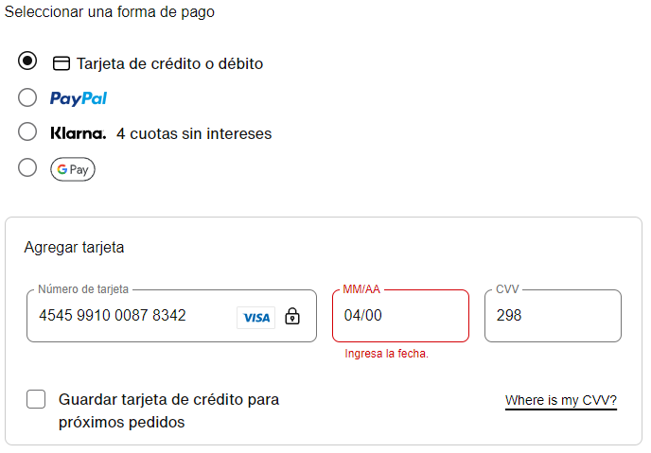
NK-OEP-TDCI-05 | Positivo | Compra/Operaciones de Entrega/Pagos/Tarjeta de Credito Invalida: No permitir realizar una compra con datos de una Tarjeta de Credito invalida | Validar que no se pueda realizar una compra con datos de una tarjeta Invalida | Tener un usuario Registrado | Accesorios/BasketBall Nike Elite Championship 8p/Talla 7 Agregar al carrito/Comprar Opciones de Entrega Nombre: Styff Apellido: Castro Direccion: Miami Ciudad: Miami Estado: Florida Codigo Postal: 33111 E-mail: cryptomonedastyff@gmail.com Numero de tlf: 0414-8801686 Pagos Tarjeta de Credito # de Tarjeta: 4545-9910-087-8342 MM/AA: 04/25 CVV: 298 Revisar Pedido | 1 2 3 4 5 6 7 8 9 10 11 12 13 14 15 16 17 18 19 20 | Ingresamos en https://www.nike.com/us/es/ Seleccionamos Accesorios Seleccionamos Basketball Seleccionamos Balon Nike Elite Championship 8p Talla 7 Agregamos al Carrito Seleccionamos Pagar En Opciones de entrega completamos los siguentes campos: Ingresar Nombre: Styff Ingresar Apellido: Castro Completar campo Direccion: Miami Completar Campo Ciudad: Miami Completar campo Estado: Florida Ingresar en el campo E-mail: cryptomonedastyff@gmail.com Ingresar Numero de Tlf: 0414-8801686 Selecionamos pago Seleccionamos Tarjeta de Credito Completar # de Tarjeta: 4545-9910-0087-8342 Completar Campo MM/AA: 04/25 Completar Campo CVV: 298 Selecionar Revisar Pedido | La Pagina deberia abrirse correctamente Debe permitir seleccionar el producto deseado No debe permitir realizar la compra con una tajeta de credito invalida | Alta | Al Completar los campos de pago de la tarjeta de credito con datos invalidos seleccionamos a revisar el pago, por lo que nos muestra un pop-up que dice: Hubo un problema con tu solicitud. Intentalo de nuevo (Codigo:BF5D8C20) | Paso | 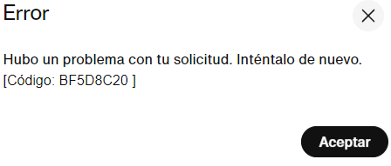
NK-AI-PI-06 | Negativo | Account Information: ingresar con un Password Invalido | Validar que no se pueda ingresar con un Password Invalido | Tener un usuario Registrado | E-mail: cryptomonedastyff@gmail.com Password: Styff_2804 | 1 2 3 4 | Ingresamos en https://www.nike.com/us/es/ Seleccionamos Iniciar Seccion Completar E-mail: cryptomonedastyff@gmail.com Completar Password: Styff_2804 | La Pagina deberia abrirse correctamente Debe permitir completar los Campos E-mail Debe mostrar un aviso con letras rojas que diga contraseña invalida | Alta | Cuando se completa el campo E-mail y Passwodr (con una contraseña incorrecta). Muestra en pantalla un mensaje en letras roja que dice: Your credentials are invalid | Paso | 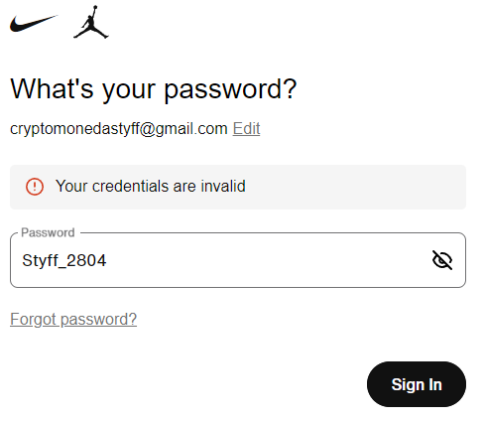
NK-PBJ-07 | Positivo | Baseball Jersey al buscar el producto en venta sale la variedades del producto | Validar que en el campo Search se pueda buscar el producto Baseball jersey | Tener un usuario Registrado | BaseBall Jersey | 1 2 3 | Ingresamos en : https://www.nike.com/us/es/ Escribir Baseball Jersey en el campo de Busqueda Seleccionamos Buscar | La pagina deberia abrirse Correctamente Debe dejar escribir la palabra BaseBall Jersey en el campo Search Debe mostrar la variedad de Baseball Jersey en venta | Media | Cuando colocamos en el input Baseball Jersey en el campo Search, muestra las variedades de Jersey en Venta | Paso | 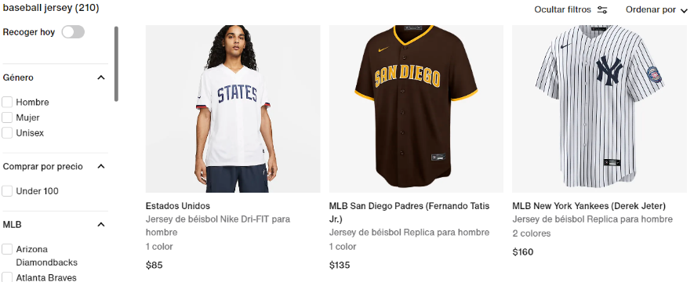
NK-PBS-08 | Positivo | Basketball Shoes al buscar el producto en venta sale la variedades del producto | Validar que en el campo Search se pueda buscar el producto Basketball shoes | Tener un usuario Registrado | Basketball Shoes | 1 2 3 | Ingresamos en : https://www.nike.com/us/es/ Escribir Basketball Shoes en el campo de Busqueda Seleccionamos Buscar | La pagina deberia abrirse Correctamente Debe dejar escribir la palabra BasketBall shoes en el campo Search Debe mostrar la variedad de Basketball shoes en venta | Media | Cuando colocamos en el input Basketball shoes en el campo Search, muestra las variedades de zapatos en Venta | Paso | 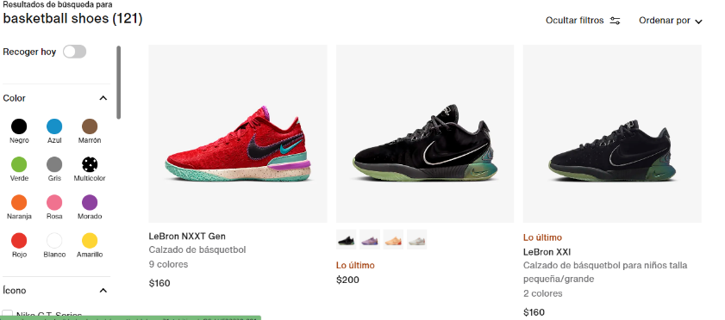
NK-C-OEPN-09 | Negativo | Compra/Opociones de Entrega/Numero de Telefono: numeros y letras | Validar que no se pueda ingresar letras en el campo numero de Telefono | Tener un usuario Registrado | Accesorios/BasketBall Nike Elite Championship 8p/Talla 7 Agregar al carrito/Comprar Opciones de Entrega Nombre: Styff Apellido: Castro Direccion: Miami Ciudad: Miami Estado: Florida Codigo Postal: 33111 E-mail: cryptomonedastyff@gmail.com Numero de tlf: 0414-yyyyyyyy | 1 2 3 4 5 6 7 8 9 10 11 12 13 14 | Ingresamos en https://www.nike.com/us/es/ Seleccionamos Accesorios Seleccionamos Basketball Seleccionamos Balon Nike Elite Championship 8p Talla 7 Agregamos al Carrito Seleccionamos Pagar En Opciones de entrega completamos los siguentes campos: Completamos el campo Nombre: Styff Completamos el campo Apellido: Castro Completamos el campo Direccion: Miami Ingresamos en Ciudad: Miami Ingresamos en Estado: Florida Ingresamos nuestro E-mail: cryptomonedastyff@gmail.com Ingresamos nuestro Numero de Tlf: 0414-yyyyyyyy | La Pagina deberia abrirse correctamente Debe permitir seleccionar el producto deseado Debe permitir solo numeros en el campo de numeros de tlf | Media | Al completras el campo numero de tlf con numeros y letras el mismo nos arroja un aviso con letras rojas que dice: Ingresa un numero de tlf valido | Paso | 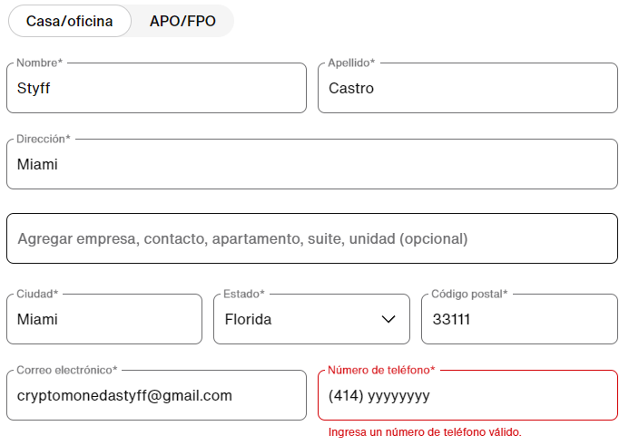
NK-C-OEP-CVV-10 | Negativo | Compra/Operaciones de Entrega/Pagos/CVV: letras en el campo CVV | Validar que no se pueda ingresar letras en el campo CVV | Tener un usuario Registrado | Accesorios/BasketBall Nike Elite Championship 8p/Talla 7 Agregar al carrito/Comprar Opciones de Entrega Nombre: Styff Apellido: Castro Direccion: Miami Ciudad: Miami Estado: Florida Codigo Postal: 33111 E-mail: cryptomonedastyff@gmail.com Numero de tlf: 0414-8801686 Pagos Tarjeta de Credito # de Tarjeta: 4545-9910-087-8342 MM/AA: 04/25 CVV: sss | 1 2 3 4 5 6 7 8 9 10 11 12 13 14 15 16 17 18 19 | Ingresamos en https://www.nike.com/us/es/ Seleccionamos Accesorios Seleccionamos Basketball Seleccionamos Balon Nike Elite Championship 8p Talla 7 Agregamos al Carrito Seleccionamos Pagar En Opciones de entrega completamos los siguentes campos: Completamos el Campo Nombre: Styff Completamos el Campo Apellido: Castro Ingresamos en Direccion: Miami Completamos el campo Ciudad: Miami Completamos el campo Estado: Florida Ingresamos nuestro E-mail: cryptomonedastyff@gmail.com Ingresar Numero de Tlf: 0414-8801686 Selecionamos pago Seleccionamos Tarjeta de Credito Completar # de Tarjeta: 4545-9910-0087-8342 Completar Campo MM/AA: 04/25 Completar Campo CVV: sss | La Pagina deberia abrirse correctamente Debe permitir seleccionar el producto deseado Debe permitir solo numeros en el campo de CVV | Alta | Al completar el campo CVV con letras el mismo no arroja un aviso en letras rojas que dice: Introduce el CVV, dando validacion que el campo solo acepta numeros | Paso | 